Event List
Screen ID |  | SRC_DS_CATEGORIES |  | Screen Name |  | Phân loại tài sản

Đây là Output Parameter không phải output ra màn hình
No | EventID |  | Event Name |  | Processing
 |  |  |  |  | Description |  | Event Handler | Input parameter(argument) | Output parameter(argument)
1 | Category_01 |  | Clcik button [Thêm mới] |  | Validate giá trị của mã loại tài sản và tên loại tài sản: nếu mã loại tài sản và tên loại tài sản hợp lệ, thực hiện thêm loại tài sản vào cơ sở dữ liệu |  | method:POST | category_code(string) category_name(string) | Screen SRC_DS_CATEGORIES
2 | Category_02 |  | Click button [Thêm mới] |  | Validate giá trị của mã loại tài sản và tên loại tài sản: nếu mã loại tài sản hoặc tên loại tài sản không hợp lệ, thực hiện xuất ra thông báo lỗi |  | method:POST | category_code(string) category_name(string) | Screen SRC_DS_CATEGORIES
3 | Category_03 |  | Click button [Sửa] |  | Xuất hiện hộp thoại pop-up cho người dùng nhập thông tin để sửa |  | method:GET | category_id(string) | Screen SRC_DS_CATEGORIES
4 | Category_04 |  | Click button [Xóa] |  | Hiển thị thông báo yêu cầu xác nhận "Bạn có chắc chắn muốn xóa" và 2 button [Ok] và [Hủy] |  | method: GET | category_id(string) | Screen SRC_DS_CATEGORIES
5 | Category_05 |  | Click button [Lưu] tại hộp thoại Chỉnh sửa |  | Thực hiện validate như trường hợp thêm mới, chỉnh sửa thông tin trong cơ sở dữ liệu |  | method:POST | category_code(string) category_name(string) | Screen SRC_DS_CATEGORIES
6 | Category_06 |  | Click button [Hủy] tại hộp thoại Chỉnh sửa |  | Không thực hiện chỉnh sửa thông tin, quay trở lại trạng thái trước khi click button [Sửa] |  |  |  | Screen SRC_DS_CATEGORIES
7 | Category_07 |  | Click button [OK] (deleting) khi confirm xác nhận Xóa |  | Thực hiện xóa loại tài sản vừa chọn ra khỏi danh sách hiển thị (Không xóa trong cơ sở dữ liệu) |  | method:GET | category_code(string) | Screen SRC_DS_CATEGORIES
8 | Category_08 |  | Click button [Hủy] (deleting) khi confirm xác nhận Xóa |  | Không thực hiện xóa loại tài sản vừa chọn, trở lại trạng thái trước khi click button [Xóa] |  |  |  | Screen SRC_DS_CATEGORIES
9 | Category_09 |  | Hiển thị màn hình lần đầu trường hợp chưa có loại tài sản trong cơ sở dữ liệu |  | Hiển thị thông báo " Chưa có nhóm loại tài sản nào " |  | method:GET |  | Screen SRC_DS_CATEGORIES
10 | Category_10 |  | Hiển thị màn hình lần đâu trường hợp đã có loại tài sản trong cơ sở dữ liệu |  | Hiển thị các loại tài sản chưa bị xóa trong cơ sở dữ liệu |  | method:GET |  | Screen SRC_DS_CATEGORIES

Screen Layout
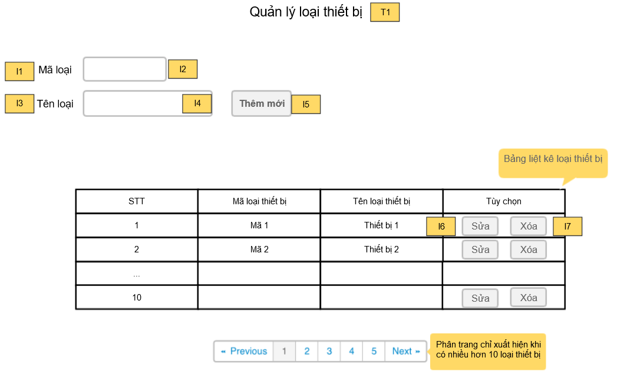
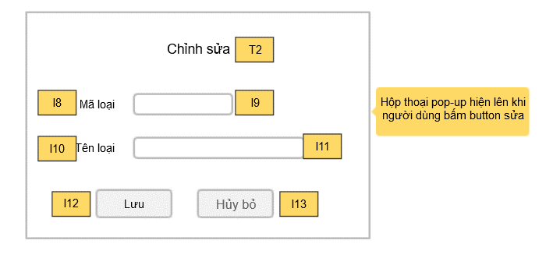
Screen layout

Screen ID | SRC_DS_CATEGORIES | Screen Name | Phân loại tài sản

Screen item definition
Screen item definition
thangnb:
Đánh No lộn xộn, đánh lại theo quy tắc: Label=l0x, Textbox=t0x, Button=b0x, sắp xếp thứ tự từ form chính-> phụ, hiển thị danh sách từ trái qua phải, từ trên xuống dưới

Screen ID |  |  | SCR_DS_CATEGORY |  | Screen Name |  |  | Phân loại tài sản

No |  | Screen item name |  | Control type |  |  |  |  | （I/O） |  | Display definition
 |  |  |  |  |  |  |  |  |  |  | Position | Number of degit | Content | Remark
 |  |  |  | HTML Tag |  | ID | NAME
 |  | Title
 | T1 | Tên trang |  | Label |  | lblTitle | lblTitle |  | O |  | Middle | - | "Quản lí loại thiết bị" | -
 | T2 | Tên pop-up chỉnh sửa |  | Label |  | lblTitle | lblTitle |  | O |  | Middle | - | "Chỉnh sửa" | -
 |  | Label
thangnb:
Font chữ không đồng nhất, chỗ to chỗ nhỏ, sử dụng font ＭＳ Ｐゴシック
 | I1 | Mã loại thiết bị |  | Label |  | lblCategoryCode | lblCategoryCode |  | O |  | Left | - | "Mã loại" | -
 | I3 | Tên loại thiết bị |  | Label |  | lblCategoryName | lblCategoryName |  |  | O | Left | - | "Tên loại" | -
 | I8 | Mã loại thiết bị (pop-up) |  | Label |  | lblCategoryCode | lblCategoryCodeEdit |  |  | O | Left | - | "Mã loại" | -
 | I10 | Tên loại thiết bị (pop-up) |  | Label |  | lblCategoryName | lblCategoryNameEdit |  | O |  | Left | - | "Tên loại" | -
 |  | Input
 | I2 | Textbox categoryCode |  | Textbox |  | txtCategoryCode | txtCategoryCode |  | I |  | Left | 10 | - | -
 | I4 | Textbox categoryName |  | Textbox |  | txtCategoryName | txtCategoryName |  | I |  | Left | 200 | - | -
 | I9 | Textbox categoryId (Edit Pop-up) |  | Textbox |  | txtCategoryNameEdit | txtCategoryIdEdit |  | I |  | Middle | 10 | - | -
 | I11 | Textbox categoryName (Edit Pop-up) |  | Textbox |  | txtCategoryNameEdit | txtCategoryNameEdit |  | I |  | Middle | 200 | - | -
 |  | Button
 | I5 | Button Thêm mới |  | Button |  | btnAdd | btnAdd |  | I |  | Middle | - | "Thêm mới" | -
 | I6 | Button Sửa |  | Button |  | btnEdit | btnEdit |  | I |  | Right | - | "Sửa" | -
 | I7 | Button Xóa |  | Button |  | btnDel | btnDel |  | I |  | Right | - | "Xóa" | -
 | I12 | Button Lưu |  | Button |  | btnSave | btnSave |  | I |  | Left | - | "Lưu" | -
 | I13 | Button Hủy bỏ |  | Button |  | btnCancel | btnCancel |  | I |  | Right | - | "Hủy bỏ" | -

